상품제안서
2025 글리베어 탁상형 캘린더 | 상품코드: S38718

 |  |  |  |  |  |  | 02-713-8555 | www.synergygift.co.kr
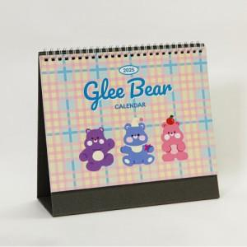

【상세/제작정보】 | <p><span style="font-size: 14pt;">내지 기성상품입니다.</span>&nbsp;</p>

【인쇄/포장옵션】 | 금박, 은박, 기타박 / OPP(비닐)

【공급단가】 | 수량 | 100~ | 300~ | 500~ | 1,000~ | 3,000~
*VAT별도 | 단가 | 3,400원 | 3,000원 | 2,880원 | 2,280원 | 2,100원

【상품 URL】 | https://www.synergygift.co.kr:443/src/goods_detail.php?gdno=38718

